Vsebina
 | 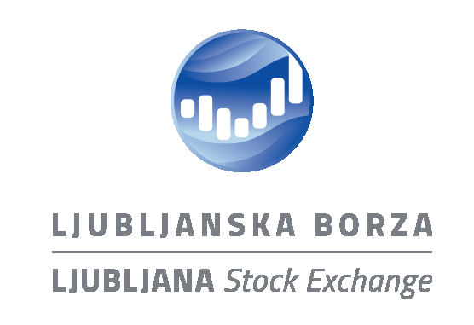

 | Ljubljanska borza - borzni trg
 | Statistično poročilo

 | 2021-10-01 - 2021-10-29

Vsebina

Povzetek trgovanja
Indeksi
Top 10 delnic
Promet lastniških vrednostnih papirjev
Promet dolžniških vrednostnih papirjev
Promet strukturiranih produktov
Trgovanje s svežnji

Kontakt
upravljanje-trgov@ljse.si
T: + 386 1 471 0202

